Прайс
Фото | название | ррц | опт. цена | праздничная стоимость | габариты | вес игры | Заказ, шт | сумма
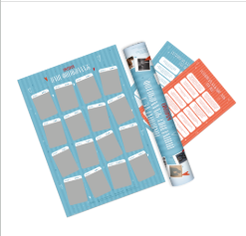 | Фотоколлаж свиданий с заданиями LOVEГРАМ | р.1,199.00 | р.695 | р.420.00 | 530х78х78 | 350 гр. | 0 | р.0.00
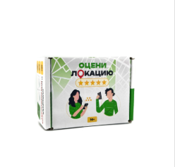 | Настольная игра "Оцени локацию" | р.849.00 | р.492 | р.245.00 | 120х85х65 | 400 гр. | 0 | р.0.00
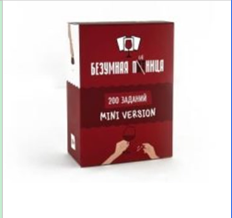 | Мини версия игры "Безумная пятница" 200 заданий | р.599.00 | р.347 | р.168.00 | 95х70х45 | 200 гр. | 0 | р.0.00
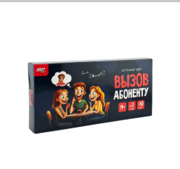 | Настольная игра "Вызов абоненту" | р.999.00 | р.579 | р.266.00 | 200х100х20 | 240 гр. | 0 | р.0.00
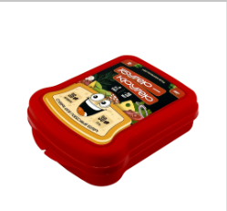 | Настольная игра "Бутер-крутер" | р.999.00 | р.579 | р.245.00 | 170х130х450 | 200 гр. | 0 | р.0.00
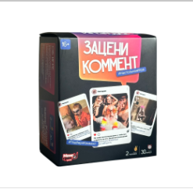 | Настольная игра "Зацени коммент" | р.1,199.00 | р.695 | р.385.00 | 130х100х70 | 510 гр. | 0 | р.0.00
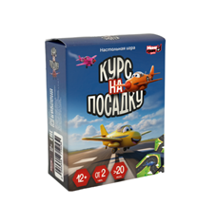 | Курс на пасадку | р.599.00 | р.347 | р.182.00 | 80х63х32 | 140 гр. | 0 | р.0.00
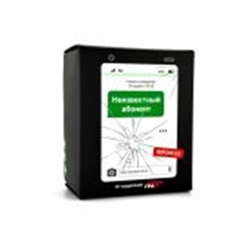 | Настольная игра «Неизвестный абонент 2.0» | р.1,099.00 | р.637 | р.316.00 | 130х100х70 | 510 гр. | 0 | р.0.00
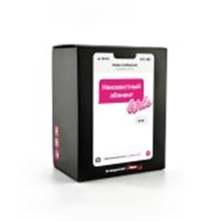 | Игра Неизвестный абонент Girls | р.1,099.00 | р.637 | р.329.00 | 130х100х70 | 510 гр. | 0 | р.0.00
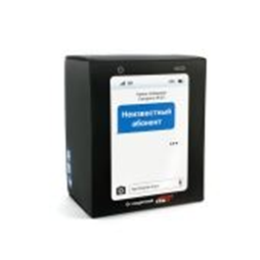 | Настольная игра «Неизвестный абонент» | р.1,099.00 | р.637 | р.301.00 | 130х100х70 | 510 гр. | 0 | р.0.00
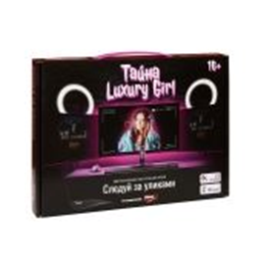 | Детективная настольная игра «Следуй за уликами, тайна Luxury Girl» | р.1,499.00 | р.869 | р.417.00 | 285х220х40 | 500 гр. | 0 | р.0.00
Итого: |  |  |  |  |  |  | 0 | р.0.00

